Sheet1
 | adx 18-7-2需求

一、需求列表： | 素材审核支持分级。

二、需求详述： | 1、前端：
 |  | >>素材管理，“审核”页面，增加“素材等级”选项：
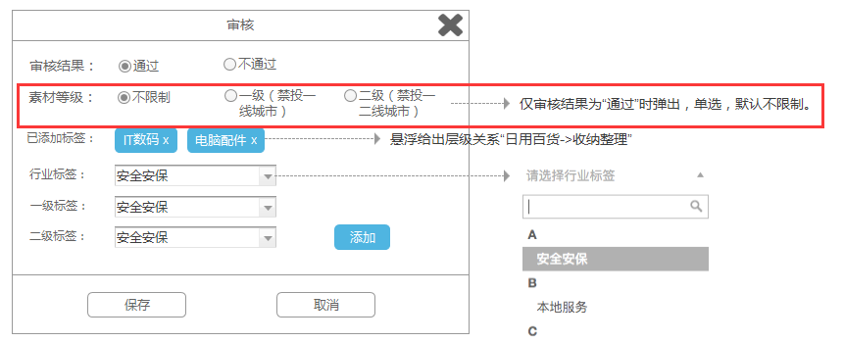

 | 2、接口：
 |  | >>素材查询接口，增加素材等级字段：
 |  |  | >>rows中的参数增加：
 |  |  | 字段名 |  | 类型 | 是否必传 | 字段说明
 |  |  | material_level |  | integer | 否 | 仅素材审核通过时存在该字段，素材等级，0=不限制，1=一级（禁投一线城市），2=二级（紧投一二线城市）

 | 3、后端：
 |  | （1）城市分类：
 |  |  | >>一、二线城市分类跟交易市场中的分类方式保持一致。
 |  | （2）bid response校验逻辑：
 |  |  | 1）当dsp返回的素材不满足“素材等级”限定时，视为素材不合法，参与价格结算但不可成为winner，与之前素材审核逻辑保持一致；
 |  |  | 2）报数规则：
 |  |  |  | >>报到“素材未过审“状态即可。

